Sheet1
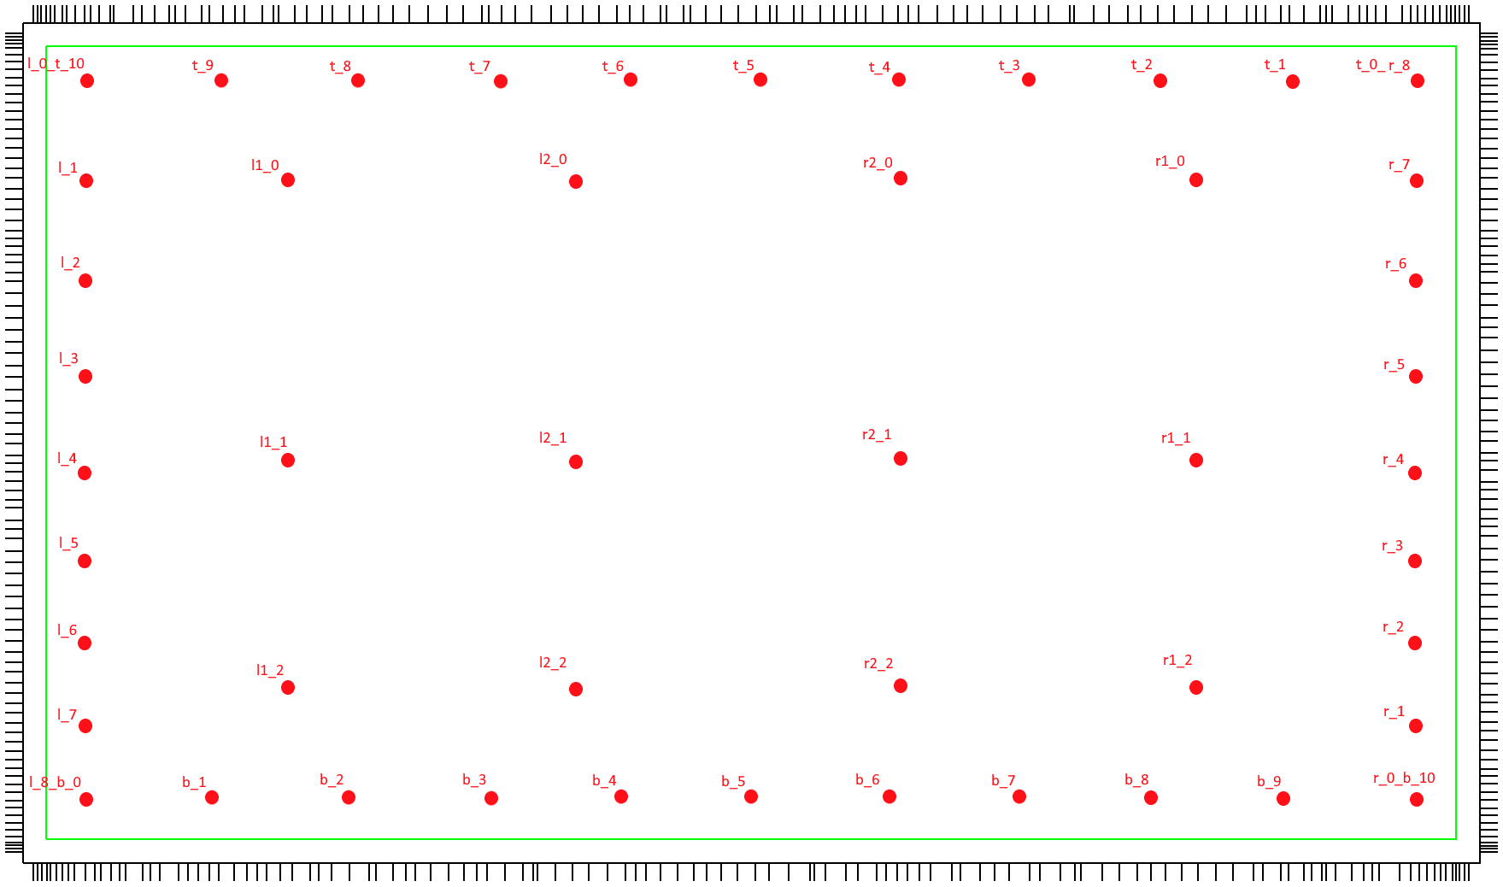
■ | 영역별 Hit 측정

 | No. | X (hit되지않은선갯수) | Y (hit되지않은선갯수)
 | 1pen_b_1_220330 | - | - | 노이즈 많아 측정 불가
 | 1pen_b_2_220330 | 0 | 0
 | 1pen_b_3_220330 | - | - | 노이즈 많아 측정 불가
 | 1pen_b_4_220330 | 0 | 0
 | 1pen_b_5_220330 | 1 | 0 | pd : , led : 61
 | 1pen_b_6_220330 | 0 | 0
 | 1pen_b_7_220330 | 0 | 5
 | 1pen_b_8_220330 | - | - | 라인수 없어 측정 불가
 | 1pen_b_9_220330 | 3 | 8
 | 1pen_l_0_t_10_220330 | 2 | 0
 | 1pen_l_1_220330 | 0 | 0
 | 1pen_l_2_220330 | - | - | 노이즈 많아 측정 불가
 | 1pen_l_3_220330 | - | - | 노이즈 많아 측정 불가
 | 1pen_l_4_220330 | - | - | 노이즈 많아 측정 불가
 | 1pen_l_5_220330 | - | - | 라인수 없어 측정 불가
 | 1pen_l_6_220330 | - | - | 라인수 없어 측정 불가
 | 1pen_l_7_220330 | - | - | 라인수 없어 측정 불가
 | 1pen_l_8_b_0_220330 | - | - | 노이즈 많아 측정 불가
 | 1pen_r_0_b_10_220330 | 0 | 0
 | 1pen_r_1_220330 | - | - | 라인수 없어 측정 불가
 | 1pen_r_2_220330 | 0 | 0
 | 1pen_r_3_220330 | 0 | 0
 | 1pen_r_4_220330 | 0 | 0
 | 1pen_r_5_220330 | 1 | 0
 | 1pen_r_6_220330 | 0 | 0
 | 1pen_r_7_220330 | 0 | 1
 | 1pen_t_0_r_8_220330 | 3 | 1
 | 1pen_t_1_220330 | 3 | 5
 | 1pen_t_2_220330 | 2 | 0
 | 1pen_t_3_220330 | 1 | 0
 | 1pen_t_4_220330 | 3 | 1
 | 1pen_t_5_220330 | 3 | 4
 | 1pen_t_6_220330 | 1 | 0 | 재확인
 | 1pen_t_7_220330 | 2 | 0
 | 1pen_t_8_220330 | 4 | 3
 | 1pen_t_9_220330 | 0 | 1
 | 1pen_l1_0_220330 | 0 | 0
 | 1pen_l1_1_220330 | 0 | 0
 | 1pen_l1_2_220330 | - | - | y라인이 없어 측정불가
 | 1pen_l2_0_220330 | 0 | 0
 | 1pen_l2_1_220330 | 0 | 0
 | 1pen_l2_2_220330 | 0 | 0
 | 1pen_r1_0_220330 | 0 | 0
 | 1pen_r1_1_220330 | 1 | 3
 | 1pen_r1_2_220330 | 0 | 1
 | 1pen_r2_0_220330 | 0 | 0
 | 1pen_r2_1_220330 | 0 | 0
 | 1pen_r2_2_220330 | 0 | 0

